PNL1-PNL2
 |  | ROD KOMPAKT CONTA

 |  | ROD COMPACT SEAL

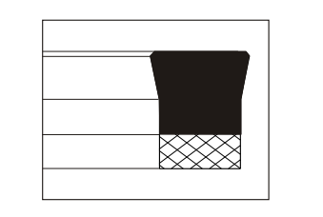
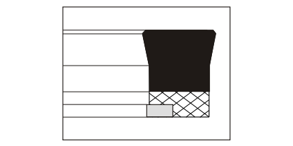

 | PNL1 |  |  |  | PNL2

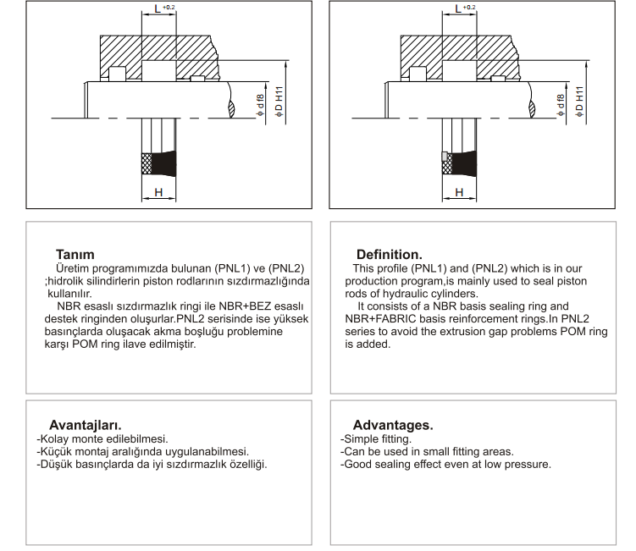

Standart Malzemeler.
Sızdırmazlık ringi: NBR / NBR+BEZ.
Yüksek sıcaklık ve özel kimyasal ortamlar için VİTON+Bez olarak da üretimimiz mevcuttur.
Standard Materials.
Sealing ring : NBR / NBR+FABRIC.
For high temperatures and special chemical mediums we produce also VITON+FABRIC basis rings.

Yüzey Pürüzlülüğü.
Ra µm Rt µm
Dinamik Sızdırmazlık Yüzeyi 0.1 .... 0.4 4 max.
Statik Sızdırmazlık Yüzeyi 1.8 max 10 max.
Yanal Yüzey 3.2 max. 16 max.
Surface Finish.
Ra µm Rt µm
Dynamic Sealing Sufaces 0.1 .... 0.4 4 max.
Static Sealing Sufaces 1.8 max 10 max.
Non Sealing Sufaces 3.2 max. 16 max.

Uygulama Aralığı.
Basınç : ≤ 250 bar (PNL1) 400 bar (PNL2)
Sıcaklık : -30.....+100 °C.
Kayma Hızı : ≤ 0.5 m/sn.
Application Conditions.
Pressure : ≤ 250 bar (PNL1) 400 bar (PNL2)
Temperature : -30.....+100 °C.
Sliding Speed : ≤ 0.5 m/sn.

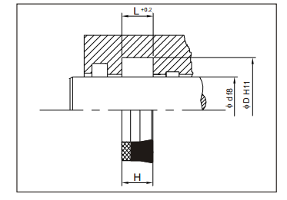 PNL1 ROD (BOĞAZ) KOMPAKT KEÇESİ |  |  |  |  | 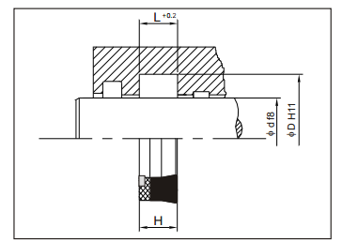 PNL2 ROD (BOĞAZ) KOMPAKT KEÇESİ
Polilas No | Φd | ΦD | H | L | Polilas No | Φd | ΦD | H | L
PNL1.0001 | 14 | 22 | 6,5 | 7 | PNL2.0001 | 15 | 27 | 6.5 | 7
PNL1.0002 | 16 | 24 | 6 | 6.5 | PNL2.0002 | 16 | 24 | 6.5 | 7
PNL1.0003 | 18 | 26 | 6.5 | 7 | PNL2.0003 | 20 | 27 | 6 | 6.5
PNL1.0004 | 18 | 28 | 6 | 6.5 | PNL2.0004 | 20 | 28 | 5.9 | 6.4
PNL1.0005 | 20 | 28 | 6 | 6.5 | PNL2.0005 | 20 | 28 | 6.5 | 7
PNL1.0006 | 20 | 30 | 7,3 | 7.8 | PNL2.0006 | 20 | 30 | 8 | 8.5
PNL1.0007 | 20 | 30 | 7,6 | 8.1 | PNL2.0007 | 22 | 34 | 8.5 | 9.5
PNL1.0008 | 20 | 35 | 10,5 | 11.5 | PNL2.0008 | 22 | 35 | 9,2 | 10.2
PNL1.0009 | 22 | 30 | 6 | 6.5 | PNL2.0009 | 25 | 35 | 8,5 | 9.5
PNL1.0010 | 22 | 30 | 8 | 8.5 | PNL2.0010 | 25 | 38 | 9,2 | 10.2
PNL1.0011 | 25 | 32 | 6 | 6.5 | PNL2.0011 | 26 | 35 | 8,5 | 9.5
PNL1.0012 | 25 | 33 | 6 | 6.5 | PNL2.0012 | 27 | 35 | 6 | 6.5
PNL1.0013 | 25 | 35 | 8,4 | 8.9 | PNL2.0013 | 28 | 36 | 5,8 | 6.3
PNL1.0014 | 28 | 36 | 6 | 6.5 | PNL2.0014 | 28 | 38 | 7,5 | 8
PNL1.0015 | 28 | 38 | 7.5 | 8 | PNL2.0015 | 28 | 40 | 8.5 | 9.5
PNL1.0016 | 28 | 41 | 9.2 | 10.2 | PNL2.0016 | 30 | 38 | 6 | 6.5
PNL1.0017 | 30 | 38 | 5.8 | 6.3 | PNL2.0017 | 30 | 40 | 6,8 | 7.3
PNL1.0018 | 30 | 40 | 6.5 | 7 | PNL2.0018 | 30 | 50 | 13.5 | 14.5
PNL1.0019 | 32 | 40 | 8,5 | 9.5 | PNL2.0019 | 32 | 40 | 6 | 6.5
PNL1.0020 | 35 | 45 | 7.5 | 8 | PNL2.0020 | 32 | 40 | 8.5 | 9.5
PNL1.0021 | 36 | 44 | 6,5 | 7 | PNL2.0021 | 32 | 45 | 9.2 | 10.2
PNL1.0022 | 36 | 46 | 7.5 | 8 | PNL2.0022 | 32 | 45 | 10 | 11
PNL1.0023 | 36 | 48 | 8.5 | 9.5 | PNL2.0023 | 34,92 | 50,8 | 10,6 | 11.6
PNL1.0024 | 38 | 50 | 8,8 | 9.8 | PNL2.0024 | 35 | 43 | 6 | 6.5
PNL1.0025 | 40 | 48 | 6 | 6.5 | PNL2.0025 | 35 | 50 | 10 | 11
PNL1.0026 | 40 | 50 | 7.5 | 8 | PNL2.0026 | 36 | 43 | 6 | 6.5
PNL1.0027 | 40 | 50 | 10,3 | 11.3 | PNL2.0027 | 36 | 46 | 7.5 | 8
PNL1.0028 | 40 | 50 | 12.8 | 13.8 | PNL2.0028 | 36 | 48 | 8.5 | 9.5
PNL1.0029 | 40 | 55 | 10,3 | 11.3 | PNL2.0029 | 36 | 48 | 10.3 | 11.3
PNL1.0030 | 42 | 50 | 6 | 6.5 | PNL2.0030 | 40 | 48 | 6 | 6.5
PNL1.0031 | 45 | 52 | 9 | 9.6 | PNL2.0031 | 40 | 48 | 8,5 | 9.5
PNL1.0032 | 45 | 55 | 7.3 | 7.8 | PNL2.0032 | 40 | 50 | 7.3 | 8.3
PNL1.0033 | 50 | 58 | 7,5 | 8 | PNL2.0033 | 40 | 50 | 9.3 | 10.3
PNL1.0034 | 50 | 58 | 11.8 | 12.8 | PNL2.0034 | 40 | 50 | 10.3 | 11.3
PNL1.0035 | 50 | 60 | 7,3 | 7.8 | PNL2.0035 | 40 | 52 | 9,6 | 10.6
PNL1.0036 | 50 | 60 | 9,3 | 10.3 | PNL2.0036 | 40 | 55 | 6,8 | 7.3
PNL1.0037 | 50 | 62 | 8,5 | 9.5 | PNL2.0037 | 40 | 55 | 10 | 11
PNL1.0038 | 55 | 65 | 7.3 | 7.8 | PNL2.0038 | 40 | 60 | 13.5 | 14.5
PNL1.0039 | 55 | 70 | 9.6 | 10.6 | PNL2.0039 | 45 | 55 | 7,3 | 7.8
PNL1.0040 | 56 | 66 | 7.3 | 7.8 | PNL2.0040 | 50 | 60 | 7,3 | 7.8
PNL1.0041 | 60 | 72 | 9.2 | 10.2 | PNL2.0041 | 50 | 60 | 9.3 | 10.3
PNL1.0042 | 60 | 80 | 13,5 | 14.5 | PNL2.0042 | 50 | 62 | 8,5 | 9.5
PNL1.0043 | 70 | 80 | 7.3 | 7.8 | PNL2.0043 | 50 | 65 | 10 | 11
PNL1.0044 | 70 | 82 | 8,7 | 9.7 | PNL2.0044 | 50 | 70 | 13,5 | 14.5
PNL1.0045 | 70 | 85 | 11 | 12 | PNL2.0045 | 55 | 65 | 7.3 | 7.8
PNL1.0046 | 75 | 90 | 10.6 | 11.6 | PNL2.0046 | 56 | 71 | 9.6 | 10.6
PNL1.0047 | 75 | 87 | 6.5 | 7 | PNL2.0047 | 60 | 75 | 12 | 13
PNL1.0048 | 77 | 87 | 7.5 | 8 | PNL2.0048 | 60 | 80 | 13 | 14
PNL1.0049 | 80 | 92 | 8.7 | 9.7 | PNL2.0049 | 63 | 75 | 10.3 | 11.3
PNL1.0050 | 90 | 100 | 9,6 | 10.6 | PNL2.0050 | 63 | 83 | 13.5 | 14.5
PNL1.0051 | 100 | 120 | 11.2 | 12.2 | PNL2.0051 | 65 | 85 | 14 | 15
PNL1.0052 | 120 | 145 | 12.2 | 13.2 | PNL2.0052 | 70 | 80 | 7,3 | 7.8
PNL1.0053 | 140 | 160 | 13,5 | 14.5 | PNL2.0053 | 70 | 80 | 12,3 | 13.3
PNL1.0054 | 140 | 160 | 15 | 16 | PNL2.0054 | 70 | 82 | 9,6 | 10.6
PNL1.0055 | 150 | 170 | 13,5 | 14.5 | PNL2.0055 | 70 | 85 | 11,5 | 12.5
PNL1.0056 | 200 | 220 | 15 | 16 | PNL2.0056 | 80 | 90 | 12.5 | 13.5
 |  |  |  |  | PNL2.0057 | 80 | 95 | 12 | 13
 |  |  |  |  | PNL2.0058 | 80 | 96 | 9,6 | 10.6
 |  |  |  |  | PNL2.0059 | 80 | 100 | 10 | 11
 |  |  |  |  | PNL2.0060 | 80 | 100 | 13.5 | 14.5
 |  |  |  |  | PNL2.0061 | 85 | 100 | 11.5 | 12.5
 |  |  |  |  | PNL2.0062 | 90 | 100 | 10 | 11
 |  |  |  |  | PNL2.0063 | 90 | 105 | 8,5 | 9.5
 |  |  |  |  | PNL2.0064 | 90 | 105 | 12 | 13
 |  |  |  |  | PNL2.0065 | 90 | 110 | 11.4 | 12.4
 |  |  |  |  | PNL2.0066 | 110 | 125 | 11.2 | 12.2
 |  |  |  |  | PNL2.0067 | 110 | 130 | 11.5 | 12.5
 |  |  |  |  | PNL2.0068 | 120 | 140 | 11,5 | 12.5
 |  |  |  |  | PNL2.0069 | 140 | 160 | 11,5 | 12.5

